Tabelle1
FTEM-Stufen | Swiss Olympic Cards |  | Beschäftigungsgrad
T3 | L/R | Lokale/regionale Auswahl | 100%
T4 | N/E | Nationalkader Nachwuchs/Elite | 95%
E1 | B/S/G | Bronze-/Silber-/Goldcard | 90%
E2 | K | Keine Karte | 85%
M |  |  | 80%
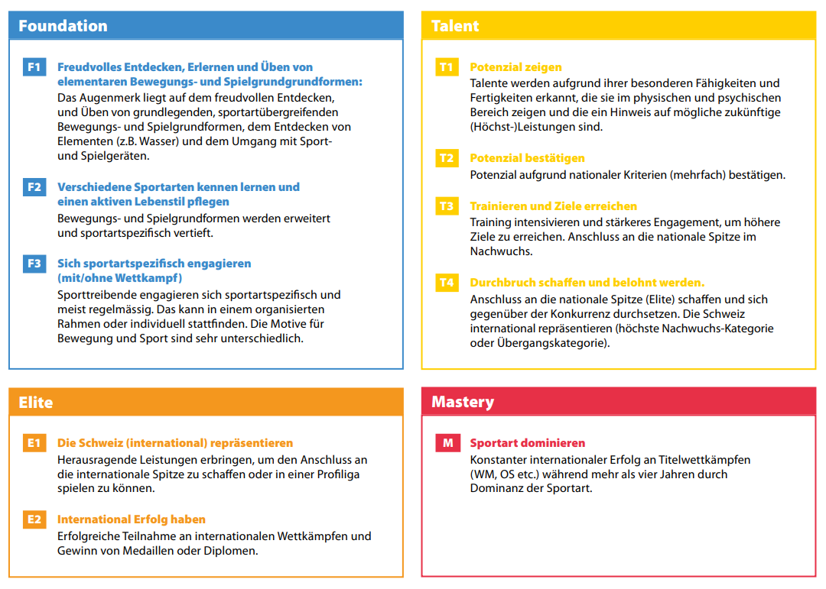
 |  |  | 75%
 |  |  | 70%
 |  |  | 65%
 |  |  | 60%
 |  |  | 55%
 |  |  | 50%
 |  |  | 45%
 |  |  | 40%
 |  |  | 35%
 |  |  | 30%
 |  |  | 25%
 |  |  | 20%
 |  |  | 15%
 |  |  | 10%
 |  |  | 5%

